1.ビュー
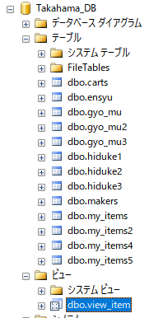
ビュー

SQL(SQLSERVER)では、テーブルとは別にビューを作成できる。
テーブルはデータを実体として持つが、ビューは実体を持たずテーブルを参照して作成される仮想的なテーブル。
ビューは実テーブルをどのように見るのかを定義したもの。

1.「ビューとテーブルの違い」「ビューのメリット」などとインターネットで検索して、どのような時にビューを使うか調べる。

2.下記のビューを作成する。
ビュー名 | view_item
id | item_name | price | keyword | name | address | tel
1 | いちご | 200 | 赤い,甘い,ケーキ | 水谷 | 桑名 | 000-000
2 | りんご | 90 | 丸い,赤い,パイ | 鳥羽谷 | 伊勢 | 111-111
3 | バナナ | 120 | パック,甘い,黄色 | 水谷 | 桑名 | 000-000
4 | ブルーベリー | 200 | 袋入,青い,疲労困憊 | 川内 | 福岡 | 222-222

3.ビューの確認方法
・DBのフォルダのビューのフォルダに格納されている。

5.WHILE
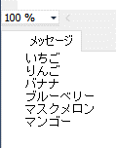
WHILE - 繰り返し処理

条件が成り立つときに同じ処理を何度も行いたい場合、繰り返し処理を行うことができる。

「 WHILE (条件文) BEGIN 処理 END 」

参考URL
繰り返し処理 ～ WHILE文 / BREAK文 / CONTINUE文 ～

・変数@id 型int 初期値1を作成する。

・WHILEを利用して、@idが１０未満のときに@idをPRINT表示した後、@idを＋１する処理を実行する。

 | 「item_name」,「price」

・WHILEを利用して、「my_items2」テーブルの「item_name」「price」項目のレコードを１つずつSELECT表示する。
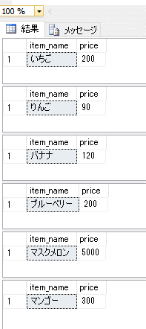

・変数@item_name 型varchar(MAX) 初期値 NULLを追加して、WHILEを利用し「item_name」を１レコードずつPRINT表示する。

6.カーソル
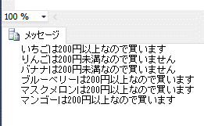
カーソル

SQLではDBに格納されているテーブルデータを１レコードずつ取得して、扱うことができる。
WHILEを使用してSELECT文でテーブルの全レコードのを抽出することも可能であるが、よく使う機能なのでカーソルとして準備されている。

～記述～
0. カーソルで取得する値を格納する変数を宣言(定義)する。 |  | DECLARE 変数名
1. カーソルを宣言(定義)する。 |  | DECLARE カーソル名 CURSOR FOR SELECT文
2. カーソルを OPEN する。 |  | OPEN カーソル名
3. カーソルから１行取得する。 |  | FETCH NEXT FROM カーソル名 INTO …
4. @@FETCH_STATUS が 0 (success) の間ループ |  | WHILE @@FETCH_STATUS = 0 BEGIN [a] [b] END
 | [a]. カーソルを使って１行１行やりたかったことを書く。 |  | 処理内容
 | [b]. ループの最後でカーソルから１行取得する。 |  | FETCH NEXT FROM カーソル名 INTO …
5. カーソルを CLOSE する。 |  | CLOSE カーソル名
6. カーソルの割り当て解除する。(領域を解放する) |  | DEALLOCATE カーソル名

・カーソルについて、@@FETCH_STATUSについて、「カーソルをOPENした時カーソルはどの位置にいるか」調べる。

・「my_items2」テーブルから「item_name」「price」をカーソルで取り出し、PRINT表示する。
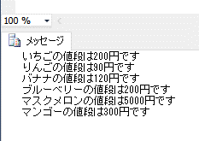

・処理内容を変更する。IF利用し価格が200円以上なら「買います」200円未満なら「買いません」とPRINT表示する。

7.ストアドプロシージャ
ストアドプロシージャ

ビューではSELECT文のSQLを保存することができるが、
ストアドプロシージャでは、INSERTやCREATEなどさまざまな処理が保存できる。

・ストアドプロシージャについて、検索して調べる。

・ストアドプロシージャの作成
ストアドプロシージャ名「価格判別」、変数「@price」 型int 初期値 未入力
中身を「4.IF」で作成した、200以上だと「200円以上」それ以外だと「200円未満」とPRINT表示する処理を記述する。

・ストアドプロシージャ中身の確認。「プログラミング」＞「ストアドプロシージャ」に追加される。
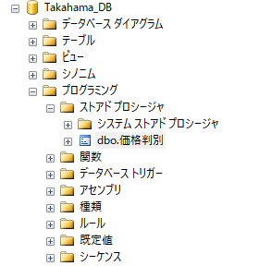

・ストアドプロシージャを右クリックして、「変更」を選択すると中身を確認・変更することができる。
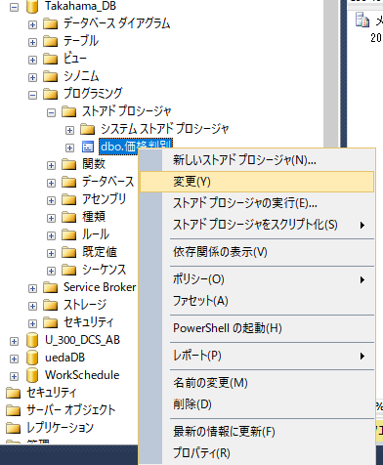

・ストアドプロシージャの実行
手入力で全て記述してもよいが、ツールからスクリプトを生成する簡単な方法がある。
ストアドプロシージャを右クリックして、「ストアドプロシージャをスクリプト化」＞「EXECUTE」＞「新しいクエリエディターウィンドウ」を選択すると実行スクリプトを生成できる。
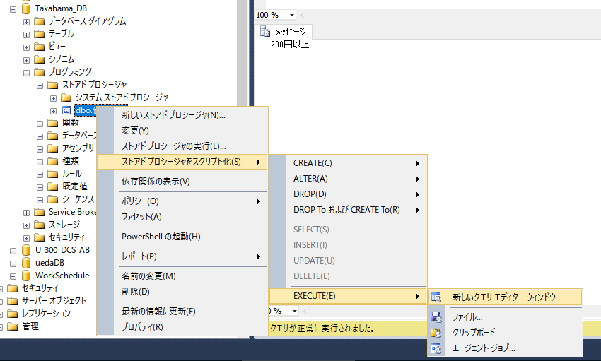

生成されたスクリプト
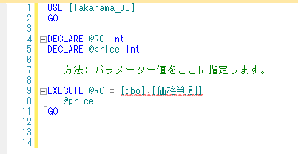

・パラメーター値 @price=200を入力して実行します。

・パラメーター値 @price=100を入力して実行します。

8.トリガー
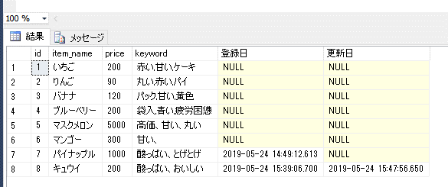
トリガー

テーブルへデータの挿入(INSERT)、更新(UPDATE)、削除(DELETE)、処理を行った時に
処理を検知してプログラムを実行することができる。

「 CREATE TRIGGER トリガー名 ON テーブル名 [FOR/AFTER] [INSERT/UPDATE/DELETE] AS 変数 BEGIN 処理内容 END 」

・トリガーについて、「INSERTED」「DELETED」について、調べる。

・「my_items2」のテーブルの中身と列名「登録日」 型datetime と列名「更新日」 型datetime の項目を付け加えた「my_items6」というテーブルを作成する。

・データを挿入すると、データ登録日が現在日時で自動入力される処理を作成。

・作成されたトリガーはテーブル内の「トリガー」のフォルダに格納される。
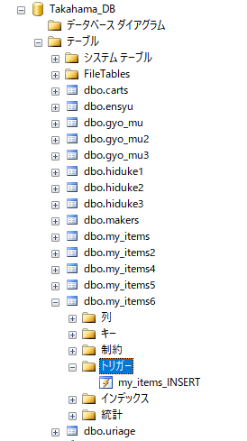

・新規にデータを入力する
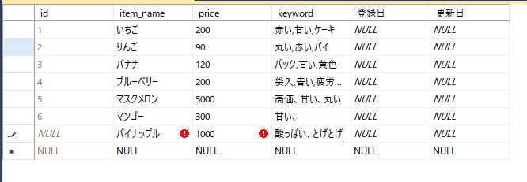

・データを確認する。
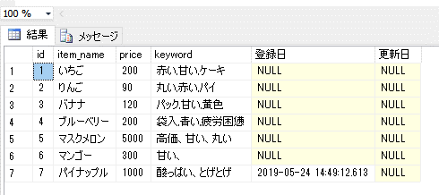

・データを更新すると、データ更新日が現在日時で自動入力される処理を作成。
データを更新すると、更新日が入力される。

